상품제안서
크라프트 노트(25절/150*210mm) | 상품코드: S37269

 |  |  |  |  |  |  | 02-713-8555 | www.synergygift.co.kr
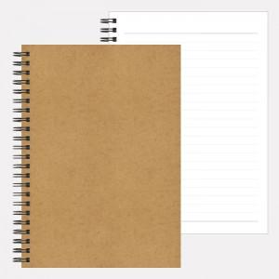

【상세/제작정보】 | <p>※배송비 별도 상품입니다.</p>

【인쇄/포장옵션】 | / OPP(비닐)

【공급단가】 | 수량 | 1,000~ | 2,000~ | 3,000~ | 5,000~ | 10,000~
*VAT별도 | 단가 | 1,020원 | 980원 | 940원 | 910원 | 870원
 | 포장

【상품 URL】 | https://www.synergygift.co.kr:443/src/goods_detail.php?gdno=37269

